내역서
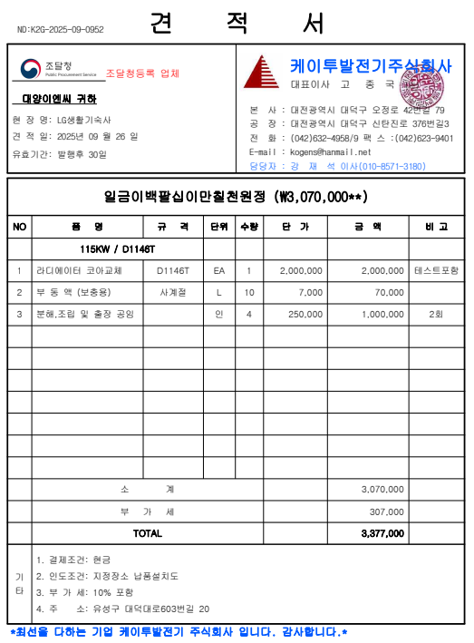
 |  |  |  |  |  | ▼낙찰율 |  | ▼낙찰율 |  | ▼할증율
공사명: | 라이에이터코어 교체 |  |  |  |  | 83% |  | 40% |  | 100% | 기본
표준 Code | 주요내역 |  | 단위 | 수량 | 재료비 |  | 노무비 |  | 합계 | 비고
 | 품목 | 규격 |  |  | 단가 | 금액 | 단가 | 금액 |  | 할증율(%) | 기준
E999999 | 라디에이터 코라교체 | D1146T | EA | 1 | 3,070,000 | 3,070,000 |  | - | 3,070,000 |  | 견적서참조
...
E999999 | 보통인부 | 최소인건비 |  | 1 |  |  | 167,081 | 167,081 | 167,081
E999999 | 내선전공 | 최소인건비 |  | 1 |  |  | 272,860 | 272,860 | 272,860

 |  |  |  | . |  | 3,070,000 |  | 439,941 | 3,237,081

